Test Cases
Test Cases for 'Apply Leave' function

No. | Test Requirement ID | Test Case ID | Test Objective | Pre-conditions | Step # | Step Action | Test Data | Expected Result | Notes
Functional TCs
Look and Feel (GUI) TCs
22 | TR_ID_1 | TC_ID_1 | xem nút chỉnh xóa | -Truy cập vào trang web : https://cntttest.vanlanguni.edu.vn/ -Đăng nhập với gmail của ban chủ nhiệm khoa -Bấm vào menu bên góc trái -Bấm vào phần thù lao -Bấm vào phần Học hàm,học vị | 1 | Truy cập vào trang web và đăng nhập bằng tài khoản BCNK | https://cntttest.vanlanguni.edu.vn/ | https://cntttest.vanlanguni.edu.vn/
 |  |  |  |  | 2 | Bấm vào thù lao rồi bấm học hàm học vị ở menu bên trái |  | hiện bảng xem học hàm học vị
 |  |  |  |  | 3 | Di chuyển con trỏ chuột lên nút xóa |  | hiện ra một bảng nhỏ kế bên nút chỉnh sửa ghi "xóa" để người dùng biết nút đó là nút chỉnh sửa
 |  |  |  |  | 4 | Bấm vào nút xóa học hàm ,học vị |  | xuất ra màn hình bảng thông báo "bạn có chắc muốn xóa học hàm học vị này ?" | 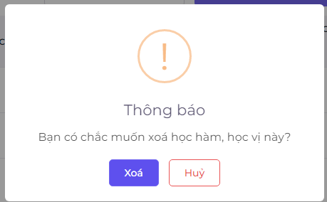
 |  |  |  |  | 5 | di con trỏ chuột vào nút hủy |  | Nút hủy có hiệu ứng để người dùng nhận biết được rằng con trỏ chuột đang ở ngay nút hủy
 |  |  |  |  | 6 | bấm nút hủy |  | đóng bảng và không có thông báo nào
23 | TR_ID_1 | TC_ID_2 | xem nút chỉnh xóa | -Truy cập vào trang web : https://cntttest.vanlanguni.edu.vn/ -Đăng nhập với gmail của ban chủ nhiệm khoa -Bấm vào menu bên góc trái -Bấm vào phần thù lao -Bấm vào phần Học hàm,học vị | 1 | Truy cập vào trang web và đăng nhập bằng tài khoản BCNK | https://cntttest.vanlanguni.edu.vn/ | https://cntttest.vanlanguni.edu.vn/
 |  |  |  |  | 2 | Bấm vào thù lao rồi bấm học hàm học vị ở menu bên trái |  | hiện bảng xem học hàm học vị
 |  |  |  |  | 3 | Di chuyển con trỏ chuột lên nút xóa |  | hiện ra một bảng nhỏ kế bên nút chỉnh sửa ghi "xóa" để người dùng biết nút đó là nút chỉnh sửa
 |  |  |  |  | 4 | Bấm vào nút xóa học hàm ,học vị |  | xuất ra màn hình bảng thông báo "bạn có chắc muốn xóa học hàm học vị này ?"
 |  |  |  |  | 5 | di con trỏ chuột vào nút xóa |  | Nút xóa có hiệu ứng để người dùng nhận biết được rằng con trỏ chuột đang ở ngay nút hủy
 |  |  |  |  | 6 | bấm nút xóa |  | Nếu học học học vị đã có dữ liệu thi sẽ hiện bảng " Không thể xóa do học hàm,học vị này đã có dữ liệu" Nếu chưa có thì xóa thành công và góc phải bên trên hiện thông báo xóa thành công | 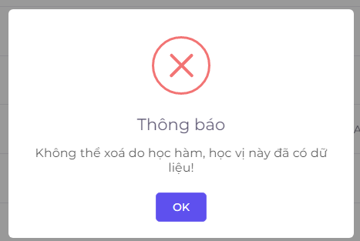

F.7.4_GUI
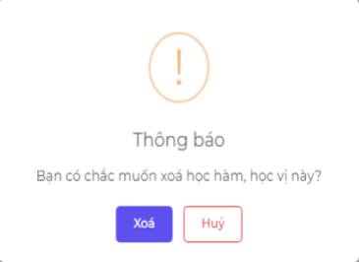
Backlog ID | Backlog Item | User Story Description | Acceptance Criteria
PB_42 | Xóa bằng cấp , học vị | Là BCNK , tôi muốn xóa học hàm để xóa một học hàm không cần thiết hoặc do tôi vô tình tạo ra | AC01 | Chỉ có BCNK mới có thể xóa một học vị.
 |  |  | AC02 | Trang web sẽ hiển thị thông báo xác nhận và Ban giám hiệu phải xác nhận trước khi thực sự xóa.
 |  |  | AC03 | Hệ thống hiển thị thông báo “Không thể xóa vì học vị này đã có dữ liệu” nếu người dùng xóa học vị đã có dữ liệu trên hệ thống.
 |  |  | AC04 | Sau khi xóa thành công, hệ thống đóng form Xóa ngành, hiển thị thông báo "Xóa thành công!" ở góc trên bên phải màn hình & tự động ẩn sau 5 giây.
 |  |  | AC05 | Giao diện Xóa được mở ra dưới dạng cửa sổ bật lên và người dùng có thể chọn nút "Hủy" hoặc chọn bên ngoài cửa sổ bật lên để đóng cửa sổ bật lên xác nhận xóa.
 |  |  | AC06 | Kiểm tra tài liệu đã qua
 |  |  |  | + Kiểm tra chức năng: Đạt
 |  |  |  | + Kiểm tra tích hợp: Đạt

 |  |  |  |  | ID | TC | kết quả mong đợi | vailid | invailid
Đk1 | EC1 | Chỉ có BCNK mới có thể xóa một học vị. |  |  | 1 |  | Chỉ có BCNK mới có thể xóa một học vị. | EC1
 | EC2 | bộ môn và giảng viên có thể xóa học vị |  |  | 2 |  | bộ môn và giảng viên có thể xóa học vị |  | EC2
Đk2 | EC3 | Trang web sẽ hiển thị thông báo xác nhận và Ban giám hiệu phải xác nhận trước khi thực sự xóa. |  |  | 3 |  | Trang web sẽ hiển thị thông báo xác nhận và Ban giám hiệu phải xác nhận trước khi thực sự xóa. | EC3
 | EC4 | Trang web không hiển thị thông báo xác nhận và Ban giám hiệu phải xác nhận trước khi thực sự xóa. |  |  | 4 |  | Trang web không hiển thị thông báo xác nhận và Ban giám hiệu phải xác nhận trước khi thực sự xóa. |  | EC4
Đk3 | EC5 | Hệ thống hiển thị thông báo “Không thể xóa vì học vị này đã có dữ liệu” nếu người dùng xóa học vị đã có dữ liệu trên hệ thống. |  |  | 5 |  | Hệ thống hiển thị thông báo “Không thể xóa vì học vị này đã có dữ liệu” nếu người dùng xóa học vị đã có dữ liệu trên hệ thống. | EC5
 | EC6 | Hệ thống không hiển thị thông báo “Không thể xóa vì học vị này đã có dữ liệu” nếu người dùng xóa học vị đã có dữ liệu trên hệ thống. |  |  | 6 |  | Hệ thống không hiển thị thông báo “Không thể xóa vì học vị này đã có dữ liệu” nếu người dùng xóa học vị đã có dữ liệu trên hệ thống. |  | EC6
Đk4 | EC7 | Sau khi xóa thành công, hệ thống đóng form Xóa ngành, hiển thị thông báo "Xóa thành công!" ở góc trên bên phải màn hình & tự động ẩn sau 5 giây. |  |  | 7 |  | Sau khi xóa thành công, hệ thống đóng form Xóa ngành, hiển thị thông báo "Xóa thành công!" ở góc trên bên phải màn hình & tự động ẩn sau 5 giây. | EC7
 | EC8 | Sau khi xóa thành công, hệ thống không đóng form Xóa ngành, hay không hiển thị thông báo "Xóa thành công!" ở góc trên bên phải màn hình & tự động ẩn sau 5 giây. |  |  | 8 |  | Sau khi xóa thành công, hệ thống không đóng form Xóa ngành, hay không hiển thị thông báo "Xóa thành công!" ở góc trên bên phải màn hình & tự động ẩn sau 5 giây. |  | EC8
Đk5 | EC9 | Giao diện Xóa được mở ra dưới dạng cửa sổ bật lên và người dùng có thể chọn nút "Hủy" hoặc chọn bên ngoài cửa sổ bật lên để đóng cửa sổ bật lên xác nhận xóa. |  |  | 9 |  | Giao diện Xóa được mở ra dưới dạng cửa sổ bật lên và người dùng có thể chọn nút "Hủy" hoặc chọn bên ngoài cửa sổ bật lên để đóng cửa sổ bật lên xác nhận xóa. | EC9
 | EC10 | Giao diện Xóa không được mở ra dưới dạng cửa sổ bật lên hay người dùng không thể chọn nút "Hủy" hoặc chọn bên ngoài cửa sổ bật lên để đóng cửa sổ bật lên xác nhận xóa. |  |  | 10 |  | Giao diện Xóa không được mở ra dưới dạng cửa sổ bật lên hay người dùng không thể chọn nút "Hủy" hoặc chọn bên ngoài cửa sổ bật lên để đóng cửa sổ bật lên xác nhận xóa. |  | EC10

 | vailid | invailid
Đk1 | EC1 | EC2
Đk2 | EC3 | EC4
Đk3 | EC5 | EC6
Đk4 | EC7 | EC8
Đk5 | EC9 | EC10

